sheet1
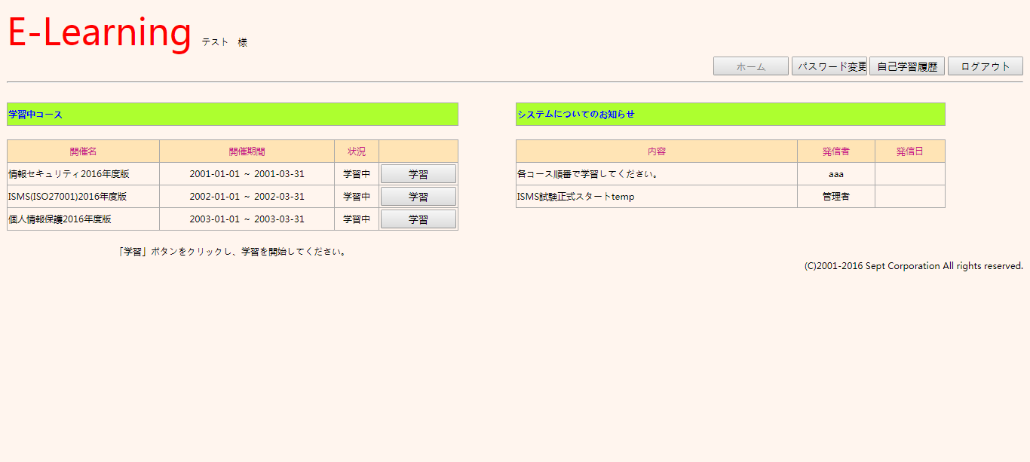
テストケースID | T002
大分類 | PC
小分類 | windows 7
ブラウザ | Chrome
テスト手法 | Appium

setUserId sdsd sd s ds 111

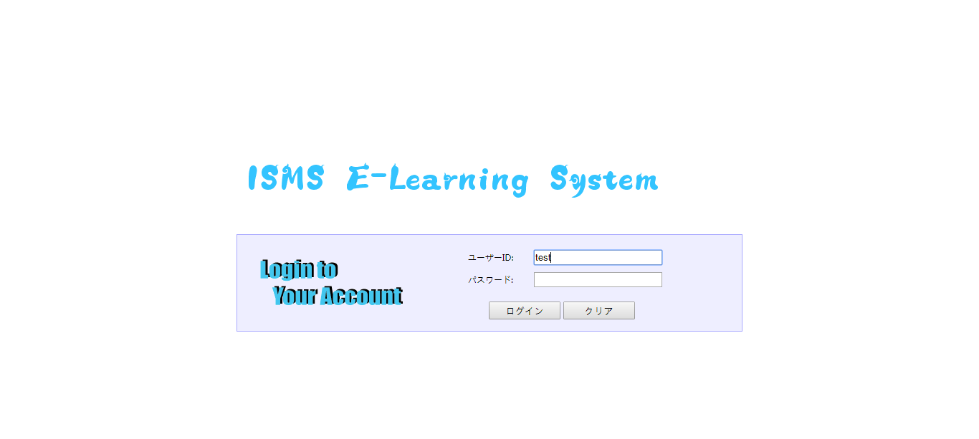

setUserId sdsd sd s ds 222



setUserId sdsd sd s ds 333

